2025.10月～12月ABC献立カレンダー
R7年 10～12月メニュー |  |  |  |  |  |  |  |  |  | 10月
 |  |  |  |  |  |  |  |  |  |  |  |  |  | ≪ 季 節 の 食 材 ≫
月 |  | 火 |  | 水 |  | 木 |  | 金 |  | 土 |  | 日 |  | さば・かぼちゃ・なめこ・ごぼう・えのき など
 |  |  |  | A | 1 | B | 2 | C | 3 | A | 4 | B | 5
 |  |  |  |  |  |  |  |  |  |  |  |  |  | ≪ 地 元 の 料 理・食 材 ≫
C | 6 | A | 7 | B | 8 | C | 9 | A | 10 | B | 11 | C | 12 | かてめし・秩父こんにゃく・秩父味噌

A | 13 | B | 14 | C | 15 | A | 16 | B | 17 | C | 18 | A | 19 | 朝食の「※1」「※2」は、幼児メニューの場合「 ※1 は ミートボール に 変更 」 「 ※2 は ふりかけ に 変更 」となります。

B | 20 | C | 21 | A | 22 | B | 23 | C | 24 | A | 25 | B | 26 | 朝食 | A | B | C
 |  |  |  |  |  |  |  |  |  |  |  |  |  |  | ご飯 | ご飯 | ご飯
C | 27 | A | 28 | B | 29 | C | 30 | A | 31 |  |  |  |  |  | 味噌汁(わかめ・ねぎ） | 秩父味噌の味噌汁（ねぎ・麩） | 味噌汁（麩・わかめ）
 |  |  |  |  |  |  |  |  |  |  |  |  |  |  | さばのみぞれ煮 | ハムカツ | 豆腐ハンバーグ
 |  |  |  |  |  |  |  |  |  |  |  |  |  |  | うの花 ※1 | 切り干し大根 ※1 | ごぼうの煮物 ※1
 |  |  |  |  |  |  |  |  |  |  |  |  |  |  | スクランブルエッグ | オムレツ | 厚焼き玉子
 |  |  |  |  |  |  |  |  |  |  |  |  |  |  | ブロッコリードレッシング和え | ブロッコリーナムル | ブロッコリードレッシング和え
 |  |  |  |  |  |  |  |  |  | 11月 |  |  |  |  | 納豆 ※2 | 納豆 ※2 | 納豆 ※2
 |  |  |  |  |  |  |  |  |  |  |  |  |  |  | 味付け海苔 | 味付け海苔 | 味付け海苔
月 |  | 火 |  | 水 |  | 木 |  | 金 |  | 土 |  | 日
 |  |  |  |  |  |  |  |  |  | B | 1 | C | 2 |  | 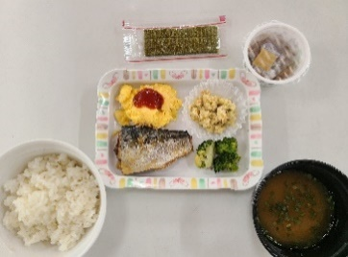 | 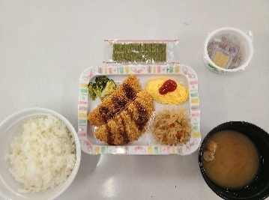 | 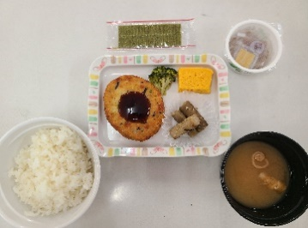

A | 3 | B | 4 | C | 5 | A | 6 | B | 7 | C | 8 | A | 9

B | 10 | C | 11 | A | 12 | B | 13 | C | 14 | A | 15 | B | 16

C | 17 | A | 18 | B | 19 | C | 20 | A | 21 | B | 22 | C | 23 | 昼食 | A | B | C
 |  |  |  |  |  |  |  |  |  |  |  |  |  |  | きつねうどん | 中華丼 | ナポリタン
A | 24 | B | 25 | C | 26 | A | 27 | B | 28 | C | 29 | A | 30 |  | かてめし風混ぜご飯 | えのきとわかめの中華スープ | コンソメスープ
 |  |  |  |  |  |  |  |  |  |  |  |  |  |  | ブロッコリーとコーンのサラダ | 海藻サラダ | ブロッコリーとコーンのサラダ
 |  |  |  |  |  |  |  |  |  |  |  |  |  |  | チキンチーズ大葉巻 |  | かぼちゃコロッケ

 |  |  |  |  |  |  |  |  |  |  |  |  |  |  | 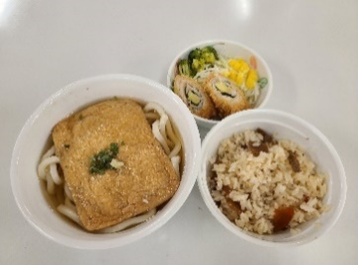 | 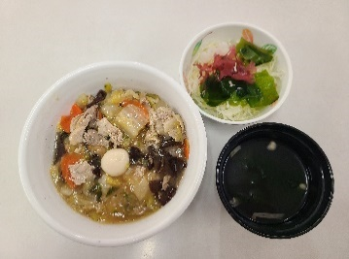 | 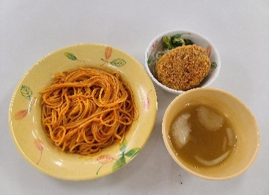
 |  |  |  |  |  |  |  |  |  | 12月

月 |  | 火 |  | 水 |  | 木 |  | 金 |  | 土 |  | 日
B | 1 | C | 2 | A | 3 | B | 4 | C | 5 | A | 6 | B | 7

C | 8 | A | 9 | B | 10 | C | 11 | A | 12 | B | 13 | C | 14 | 夕食 | A | B | C
 |  |  |  |  |  |  |  |  |  |  |  |  |  |  | ご飯 | ご飯 | ご飯
A | 15 | B | 16 | C | 17 | A | 18 | B | 19 | C | 20 | A | 21 |  | オニオンコンソメスープ | 味噌汁（なめこ・豆腐） | わかめスープ
 |  |  |  |  |  |  |  |  |  |  |  |  |  |  | ハンバーグ（デミソース） | エビフライ | 鶏竜田揚げ
B | 22 | C | 23 | A | 24 | B | 25 | C | 26 | A | 27 | B | 28 |  | キャベツの千切り | コロッケ | キャベツの千切り
 |  |  |  |  |  |  |  |  |  |  |  |  |  |  | ごぼうの唐揚げ | キャベツの千切り | 金平れんこん
C | 29 | A | 30 | B | 31 |  |  |  |  |  |  |  |  |  | えのきと揚げの和え物 | 昆布と揚げ煮物 | 秩父こんにゃくとツナの和え物
 |  |  |  |  |  |  |  |  |  |  |  |  |  |  | 漬物 | 漬物 | 漬物
 |  |  |  |  |  |  |  |  |  |  |  |  |  |  | みかんシラップ漬け | プリン | ぶどうゼリー

 |  |  |  |  |  |  |  |  |  |  |  |  |  |  | 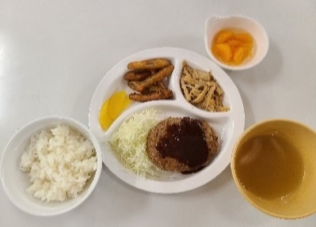 | 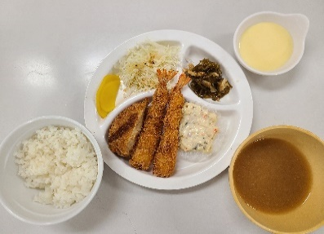 | 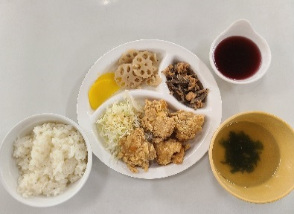

幼児夕食アレルギー表示
名栗げんきプラザ食事メニュー アレルゲン情報 幼児夕食

※ アレルギー物質の特定原材料（8品目）と特定原材料に準ずるもの（20品目）を記載してあります。
◆特定原材料（省令で定められたもの）
えび、かに、小麦、そば、卵、乳成分、落花生、くるみ

◆特定原材料に準ずるもの（通知で定められたもの）
アーモンド、あわび、いか、いくら、オレンジ、カシューナッツ、キウイフルーツ、牛肉、ごま、さけ、さば、大豆、鶏肉、バナナ、豚肉、マカダミアナッツ、もも、やまいも、りんご、ゼラチン

幼児メニュー夕食
メニュー | 使用食材 | 使用特定原材料及び特定原材料に準ずるもの
カレーライス ※1 | 白飯
 | 玉ねぎ
 | 人参
 | 豚肉 | 豚肉
 | カレールー甘口 | 乳成分 | 小麦 | 鶏肉 | 豚肉 | 大豆 | りんご
 |  | 牛肉 | バナナ | やまいも
チキンライス ※1 | 白飯
 | トマトソース | 卵 | 乳成分 | 小麦 | ごま | 大豆 | 鶏肉
 |  | 豚肉
 | 玉ねぎ
 | コーン
 | 鶏肉 | 鶏肉
コーンスープ |  | 小麦 | 乳成分 | 牛肉 | 大豆 | 鶏肉
キャベツの千切り | キャベツ
 | 和風ドレッシング | 小麦 | 大豆
照焼ハンバーグ | ハンバーグ | 鶏肉 | 豚肉 | 牛肉 | 小麦 | 卵 | 大豆
 |  | ゼラチン | 乳成分
 | 照焼ソース | 小麦 | 牛肉 | 大豆 | 鶏肉 | 豚肉
ウインナー |  | 豚肉 | 大豆 | 乳成分 | 卵 | 牛肉 | 小麦
フライドポテト |  | 大豆
杏仁フルーツ |  | 小麦 | オレンジ | もも | りんご | 乳成分 | 卵
 |  | 大豆

幼児メニュー朝食（ABC各朝食メニューの一部変更）
ミートボール ※2 |  | 小麦 | 卵 | 乳成分 | ごま | 大豆 | 鶏肉
 |  | 牛肉 | 豚肉
ふりかけ ※2 |  | 小麦 | 乳成分 | ごま | さけ | 大豆
※1 カレーライスとチキンライスは選択制で、どちらか一方となります。
※2 朝食は、ABC各朝食メニューの提供となり、一部メニューが変更になります。
（A朝食は「うの花」、B朝食は「切り干し大根」、C朝食は「ごぼうの煮物」が「ミートボール」に変更）
（各朝食の「納豆」が「ふりかけ」に変更）

